Sheet1
FROM: | Mark Biegert
SUBJECT: | Ending a Plot with Values
DATE: | 10-Aug-2023

 | Budget | Act | Budget | Actual
J | 282 | 391 | #N/A | #N/A
F | 280 | 369 | #N/A | #N/A
M | 319 | 383 | #N/A | #N/A
A | 315 | 379 | #N/A | #N/A
M | 269 | 374 | #N/A | #N/A
J | 267 | 359 | #N/A | #N/A
J | 267 | 393 | #N/A | #N/A
A | 277 | 367 | #N/A | #N/A
S | 322 | 354 | #N/A | #N/A
O | 259 | 375 | #N/A | 375
N | 283 |  | #N/A | #N/A
D | 327 |  | #N/A | #N/A
J | 255 |  | #N/A | #N/A
F | 260 |  | #N/A | #N/A
M | 293 |  | #N/A | #N/A
A | 304 |  | #N/A | #N/A
M | 284 |  | #N/A | #N/A
J | 257 |  | #N/A | #N/A
J | 260 |  | 260 | #N/A
 |  | https://www.myonlinetraininghub.com/dynamically-label-excel-chart-series-lines

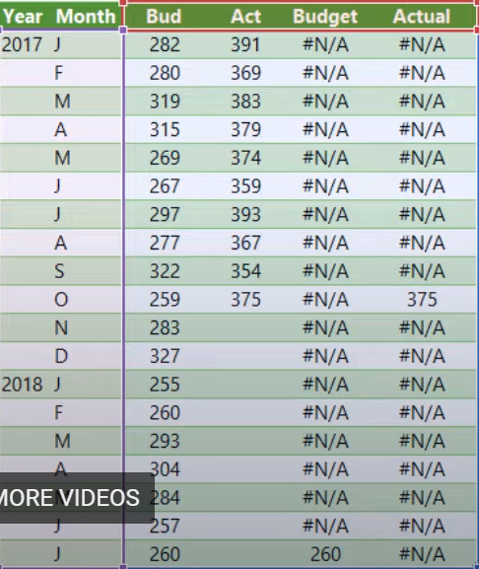
 |  |  | Year | Month | Budget | Act | Budget | Actual
 |  |  | 2017 | J | 282 | 391 | #N/A | #N/A
 |  |  |  | F | 280 | 369 | #N/A | #N/A
 |  |  |  | M | 319 | 383 | #N/A | #N/A
 |  |  |  | A | 315 | 379 | #N/A | #N/A
 |  |  |  | M | 269 | 374 | #N/A | #N/A
 |  |  |  | J | 267 | 359 | #N/A | #N/A
 |  |  |  | J | 267 | 393 | #N/A | #N/A
 |  |  |  | A | 277 | 367 | #N/A | #N/A
 |  |  |  | S | 322 | 354 | #N/A | #N/A
 |  |  |  | O | 259 | 375 | #N/A | 375
 |  |  |  | N | 283 |  | #N/A | #N/A
 |  |  |  | D | 327 |  | #N/A | #N/A
 |  |  | 2018 | J | 255 |  | #N/A | #N/A
 |  |  |  | F | 260 |  | #N/A | #N/A
 |  |  |  | M | 293 |  | #N/A | #N/A
 |  |  |  | A | 304 |  | #N/A | #N/A
 |  |  |  | M | 284 |  | #N/A | #N/A
 |  |  |  | J | 257 |  | #N/A | #N/A
 |  |  |  | J | 260 |  | 260 | #N/A

